Sheet1
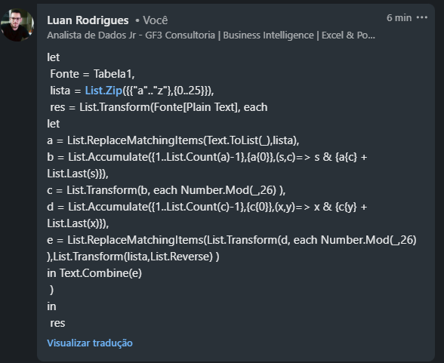
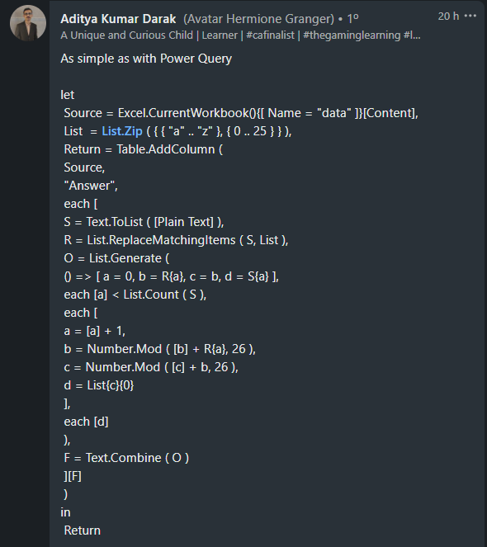
Plain Text | Answer Expected
battle | bcwjhj
armament | aruxmflk
casualty | ceymazrh
annihilation | annvkhpxyheo
mobilization | mmnwqstuoqgj
armageddon | aruxgtjcjd
conflagration | csvdwpoeuduzr
armistice | arufieioy
antidisestablishmentarianism | anthyxojwciphhzyjyavqcwqxmtm
horse | hcosa

Cifra de acumulação dupla Passo 1. Pegue uma cadeia de caracteres e substitua seus alfabetos por a=0....z=25 em uma matriz. Passo 2. Execute a soma cumulativa dos respectivos elementos da matriz em que um elemento é igual a esse elemento + soma dos elementos anteriores. Passo 3. Pegue o módulo 26 dos elementos da matriz. Passo 4. Aplique as etapas 2 & 3 na matriz resultante das etapas 3. Passo 5. Converta a matriz em respectivos alfabetos onde 0=a.... 25=z Passo 5. Resposta seria hcosaEx. horse
Step 1. (7, 14, 17, 18, 4)
Step 2. (7, 21, 38, 56, 60)
Step 3. (7, 21, 12, 4, 8)
Step 4. (7, 28, 40, 44, 52) => apply modulo 26 => (7, 2, 14, 18, 0)
Step 5. Answer would be hcosa

